住宿
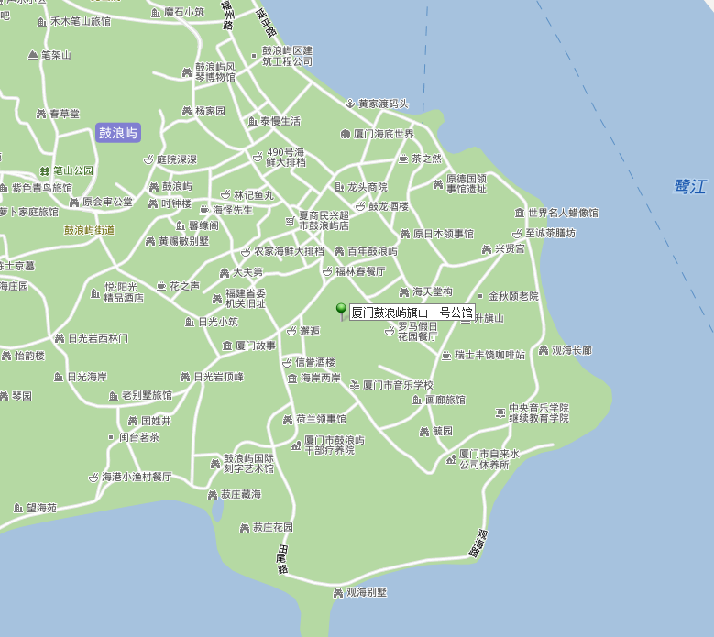
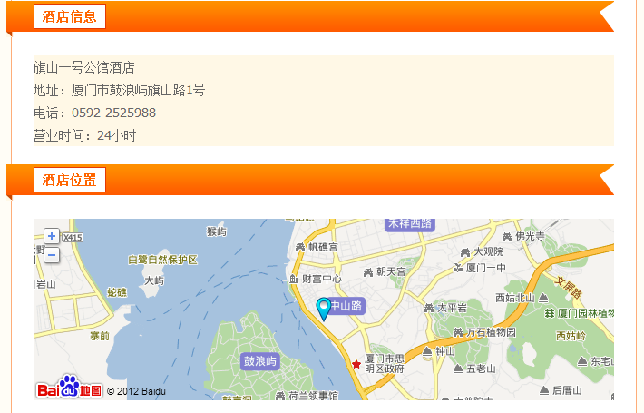
日期 | 宾馆 | 地址 | 费用 | 交通 | note
2012-11-07 | 旗山一号公馆酒店 | 厦门市鼓浪屿旗山路1号 0592-2525988 | 328 |  | View
2012-11-08 | 群星小筑客栈 | 思明区曾厝垵社282号教堂旁 0592-2190127 | 198 |  | View
2012-11-09
2012-11-10

 |  | total | 526
 |  | avg | 263

景点
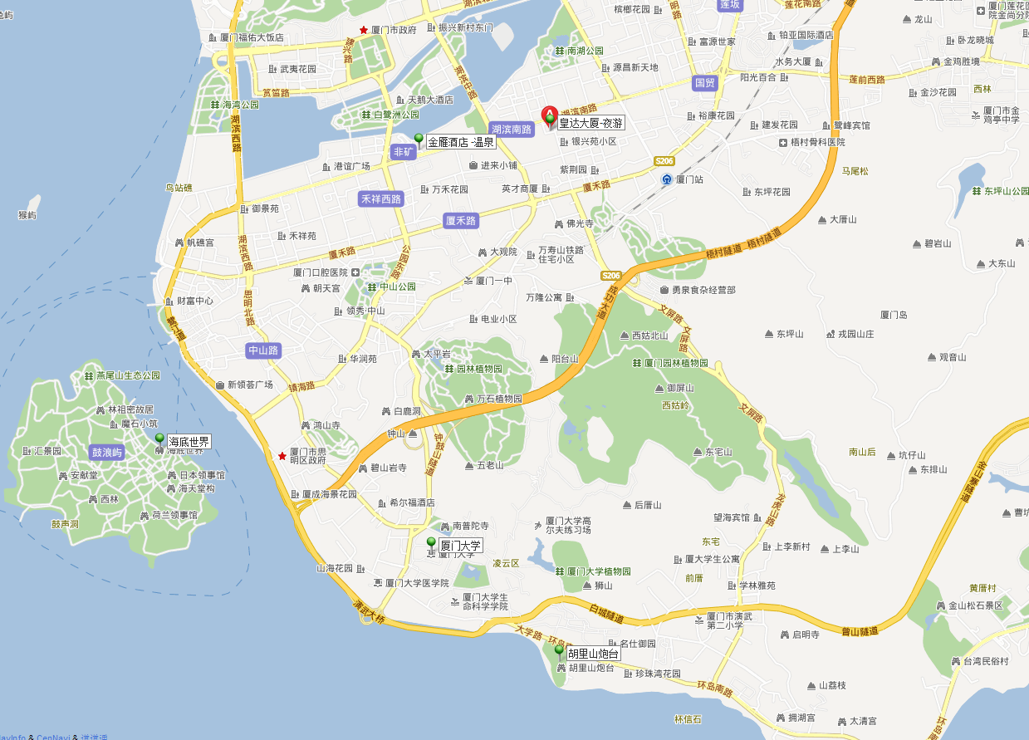
景点 | 费用 | 地址 | 交通 | note
鼓浪屿
厦大
炮台
环岛路
温泉 | 198 | 金雁酒店地址：厦门市思明区湖滨南路99号集合 | 45路, 23路,厦30线B, 10路, 26路, 505路,厦30线A, 43路, 616路,501路, 522路, 99路, 50路,厦20线, 810路, 201路,厦30路区间车 | View | 已团
海底世界 | 140 | 思明区鼓浪屿龙头路2号(轮渡码头西面) |  | tmall
鹭江夜游船 | 130 | 厦门市 思明区 后埭溪路28号皇达大厦5B | 乘坐10路、20路、23路、26路、27路空调、30a路、30b、43路、45路、99路、118路、122路、123路、856路、941路、958路、959路在新村站下 | View,需咨询具体到达时间，以及上岸地址 | 已团

total | 468
avg | 234

图例
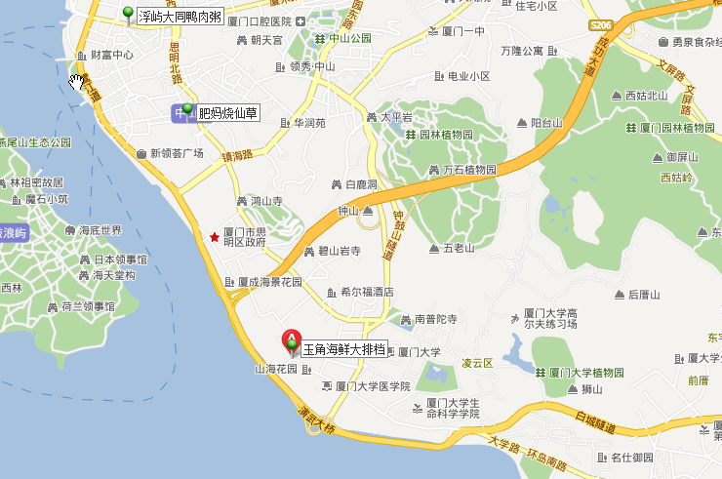
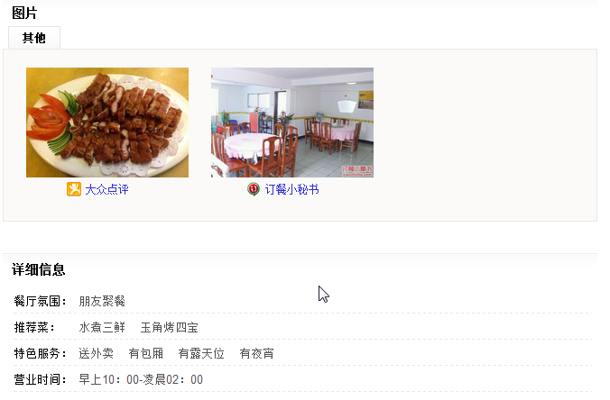
海敢小鱿鱼 | 返回

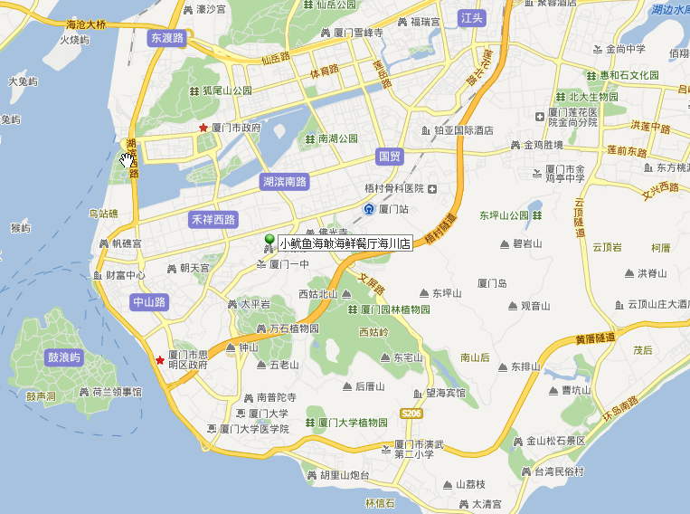
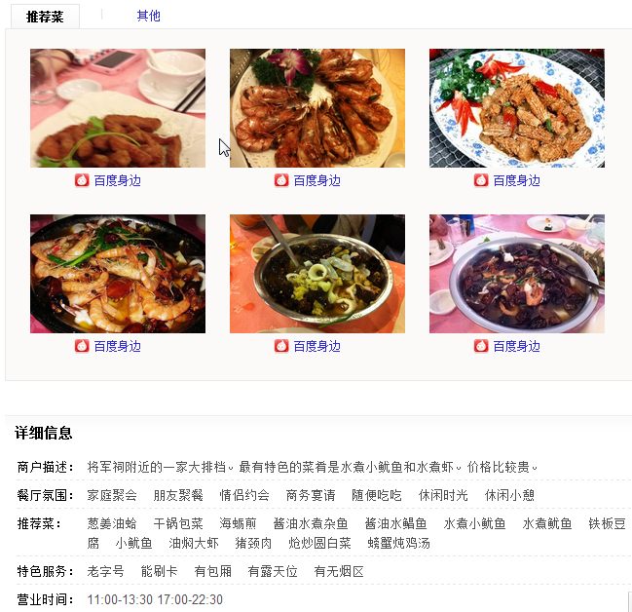

浮屿大同鸭肉粥 |  | 返回

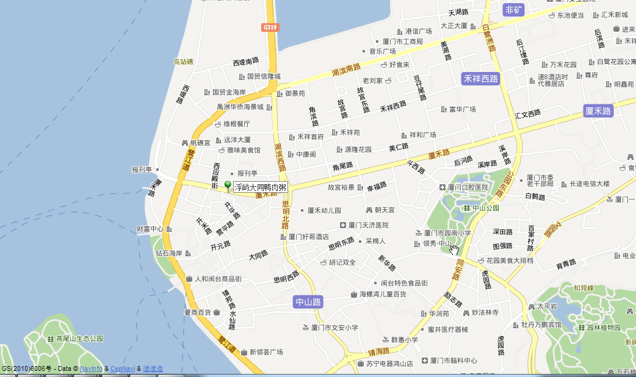
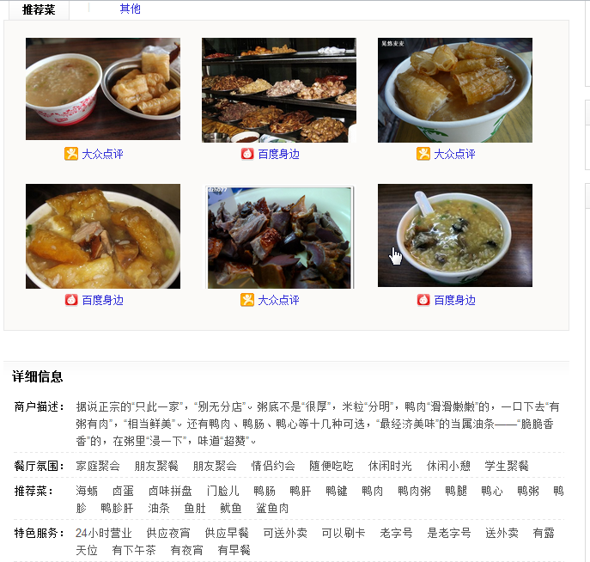

肥妈烧仙草 | 返回

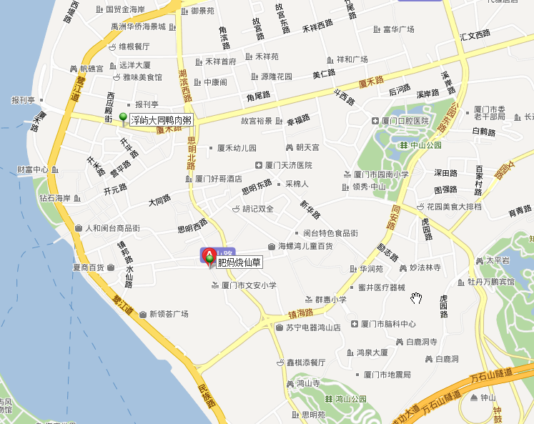
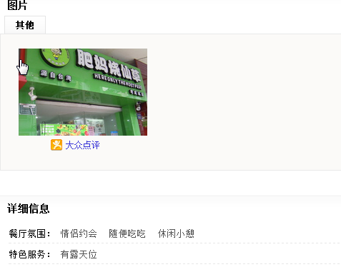

玉角海鲜大排档 | 返回

